案内（おもて） (2)
幼児体育出張指導のご案内

リズム体操・マット運動・とび箱・平均台・鉄棒・なわとび・ボール・組体操・バルーンなどを楽しみながら取り組むことによって、運動能力の向上、表現力の豊かさ、できたことの喜びを育てます。

元気力がグーンとUP！
「気力」「体力」「運動能力」の向上を目指すことで、できた時の喜びを感じる！
勇気力がバーンとUP！
「やってみよう！」というチャレンジ精神で、「がんばる」「もっとやりたい」の気持ちを育む！
笑顔力がドーンとUP！
「助け合う」「思いやる「ルールをまもる」などの中、「お友達と一緒に楽しかった！」と、人と人とがつながる喜びを知り、心からあふれる笑顔！

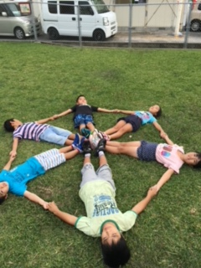
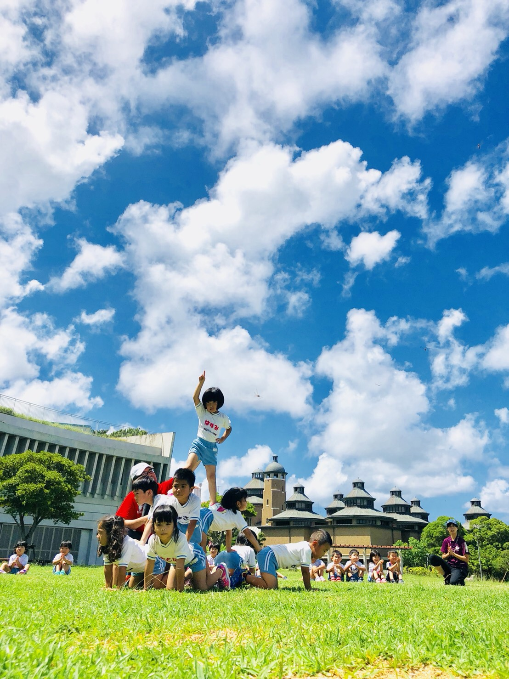
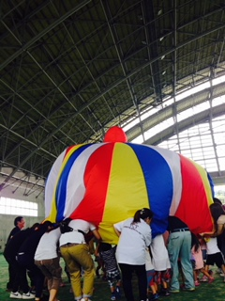

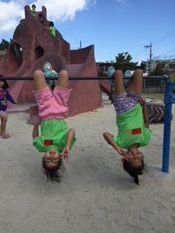

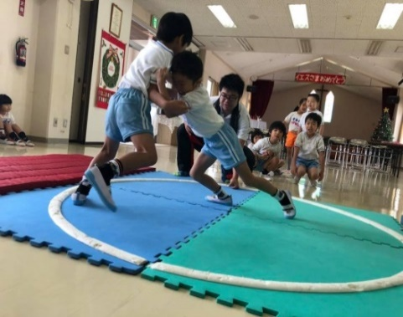

指導の上で大事にしていることは、技術の向上よりも、その子がこれから力強く、かっこよく歩んで行くための心身を育んであげることです。
心身の土台を形成する幼児期だからこそ、健やかな成長のために何をすべきかを考え、指導してまいります。
一言で言えば、「生きる力」を作ります。

めぇ先生プロフィール
体育あそびをクリエイト
ニコニコ・ウキウキ笑顔いっぱい
すぽーつくらぶ ぽてんしゃる
保育士・幼稚園教諭・幼児体育指導者検定2級
代表 屋宜 陽輔（めぇ先生）
住所：沖縄市美原2-14-14 301
Tel：090-6859-5690

保育士・幼稚園教諭をはじめ各種資格取得。
出張体育指導をはじめ、親子レク等の各種レク・研修会での講師・ドッチボールの審判など、多方面にて活動の経験あり。
指導実績
まこといしかわ・かわさき・きむたかこども園（うるま市） みはら保育園・みさとこども園（沖縄市） リトルスターモンテッソーリスクール（宜野湾市） もこもこ保育園（浦添総合病院内保育所） 宜野湾市立うなばら保育所 各所児童デイサービス 学童クラブ 沖縄県保育士会中部支部の研修会にて講師 etc...

案内（うら）
上手にできたら、いっぱい褒めます

先生が手伝ってくれるから、初めての子でも大丈夫！

毎週1回、1クラス40～50分を基本として、園児ひとりひとりの特長を生かしながら、指導にあたります。マット・
とび箱・平均台・鉄棒などを通して、子ども達の運動能力向上を図り、また、運動会の実施・運営および、会場
設営に関してもお手伝い致します。どうぞ、年間を通して保育設定に取り入れ、貴園の繁栄と保育・教育強化の
ために是非ご利用下さいますようご案内申し上げます。

年少・年中児
遊びたい、動きたいという意欲や興味が、目に見えて高まってくる時期。子ども達の
運動欲求が満たされるよう、やさしい運動を楽しく夢中になれるよう指導します。

年長クラス
運動能力と言語能力が、共に大きく発達する時期。いくつかの動きが組み合わさった
運動や、友達と協力して行う競技など、言葉を通して「考えながら動く」という段階に
入ります。

学童さん
自主的に運動に取り組めるようになり、探究心も芽生え始める時期。運動技能などの
達成度をチェックしながら、仲間やリーダーシップ作り、喜びや感動、挑戦意欲や道徳
意識を育成します。

子育て支援
親子体操、未就園児や在園時の親子で楽しい体操や集団ゲームを行います。

めぇ先生の体育指導は、それぞれの体調・能力に合った運動内容で、楽しく・無理なく体を動かすことが
目的です。たくさんのあそび・運動内容・レクリエーションをご用意しております。
その他、年間行事（お遊戯会や生活発表会・芋ほり遠足やお泊り保育など）のイベントのお手伝いも出来る
限り協力してます。また、体育指導料金・無料サンプル授業につきましても、お気軽にお問い合わせください。

目標に挑戦する気持ち
雨上がりの道、子ども達が跳びはねています。水たまりを見つけると、走って行って、「うーん、跳び越えられるかな？」
「えーい！」水たまりを見ると、飛び越えたくなる。高いものがあると登りたくなる。人は、目の前に目標があると、やってみたく
なります。
どんな目標がいいの？
子どもは、どんな水たまりを跳び越えようとするでしょうか。小さすぎる水たまりではつまらない。大きすぎる水たまりでは、
飛び越えられるわけがない。出来るかな？出来ないかな？頑張ればできるかな？そう思える水たまりを選びます。
その人にとって、ちょうど良い目標が、いちばんやる気が出ます。失敗するかもしれないけど、成功したらとてもうれしい目標
です。そんなチャレンジ精神が湧いてくるような目標が大切です。そのような目標に挑戦し続けるとき、達成の喜びが湧き、
体育あそびをクリエイト。ニコニコ・ウキウキ笑顔いっぱい
すぽーつくらぶ ぽてんしゃる
保育士・幼稚園教諭・幼児体育指導者検定2級 代表 屋宜 陽輔（めぇ先生）
住所：沖縄市美原2-14-14 301 Tel：090-6859-5690
また力もついてくるでしょう。

体育遊び予定表
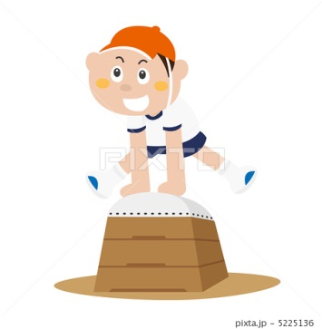
体育遊び予定表

 | 月 | 名 称 | 内 容 | 目 的
 | 4月 | リズム体操 | 軽快なリズムに合わせ体を動かす | 楽しんで体を動かすことができる
 |  | ストレッチ運動 | 手足・腰・首・膝などを十分に伸ばし、 柔軟性を養う | 体育遊びにおいてケガをしにくくする ために十分に行う

 | 5月 | 色々な歩き方 | 前・後ろ・横歩きや、動物に変身して 歩いたり、走ったり。 | 歩く・走る・ジャンプ・転ぶ・動物に変身 したり、かけっこで転んでも最後まで。

 |  | 道具を使って | とび箱・マット・平均台などを使って 運動を行う。 | 色々な道具を使って運動を行う 楽しさを身に付ける

 | 6月 7月 8月 | スポーツテスト | 立ち幅跳び・鉄棒ぶら下がり・20ｍ走 | 記録への挑戦。能力の数値化
 |  | 体育遊び | マット運動：ゴロゴロ・前転・ブリッジ とび箱：よじ登り・とび降り・台上前転 鉄棒：ぶら下がり・前回り など | 目標を持って一生懸命取り組む。 出来たことの喜びを感じる。 少しずつ運動量を増やし、楽しく体力の向上を養う。

 | 9月 10月 | 組体操 バルーン （運動会に向けて） | 組体操1人組・2人・3人・6人そして 全体で行うものなど、力を合わせて！ バルーン：指示を聞いて仲間と協力できる。 | みんなで力を合わせる。 頑張った成果を見てもらう。

 | 11月 | 体育遊び | マット：倒立前転・側転 平均台・とび箱・鉄棒など | 体育遊びから少しずつ、体育へ

 | 12月 1月 | なわとび おすもう | 長縄跳び：郵便屋さん・まわしとびなど おすもう：仲間と協力・強い相手へ立ち向かう | 何回跳べるか？挑戦 強い心を作る。ケンカとスポーツの違い

 |  | ボールあそび | ボール遊び・ドッチボールなど | ゲームを通じてルールや協力を学ぶ

 | 2月 3月 | 総合運動 | 今までに行った色々な体育遊びを 総合的に行う | 一年間を通して強い心と体をつくる。 楽しみながら体力作りを行い、 進級して、更なる飛躍を願う。

 | ※ 上記の運動のほかにも、たくさんの内容をご用意しております。
 |  | お天気や子どもの様子によって指導内容を変更することがあります。
体育あそびをクリエイト
ニコニコ・ウキウキ笑顔いっぱい
すぽーつくらぶ ぽてんしゃる
保育士・幼稚園教諭・幼児体育指導者検定2級
代表 屋宜 陽輔（メェ先生）
住所：沖縄市美原2-14-14 301 Tel：090-6859-5690

年齢別指導目標（うら）
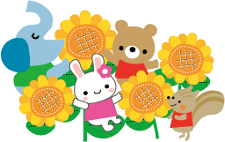
落ち続ける体力！子どもの運動能力の低下

 | スキップができない、靴ひもが結べない。いま子ども達に昔では考えにくい事が起こっていると
 | いいます。自分の体を自由に操ることもままならないほど、体力が低下しているのです。
 | 体力の低下は、子ども達の様々な病気に対する抵抗力も弱めてしまうのです。
 | めぇ先生の体育指導では、運動習慣を身につける事、カラダを動かすことの楽しさを、体験させる
 | ことにより何事にも積極的に取り組む意欲を高めます。

目標に挑戦する気持ち

 | 雨上がりの道、子ども達が跳びはねています。水たまりを見つけると、走って行って、
 | 「うーん、跳び越えられるかな？」「えーい！」。水たまりを見ると、飛び越えたくなる。
 | 高いものがあると登りたくなる。人は、目の前に目標があると、やってみたくなります。

 | どんな目標がいいの？
 | 子どもは、どんな水たまりを跳び越えようとするでしょうか。
 | 小さすぎる水たまりではつまらない。大きすぎる水たまりでは、飛び越えられるわけがない。
 | 出来るかな？出来ないかな？頑張ればできるかな？そう思える水たまりを選びます。
 | その人にとって、ちょうど良い目標が、いちばんやる気が出ます。失敗するかもしれないけど、
 | 成功したらとてもうれしい目標です。そんなチャレンジ精神が湧いてくるような目標が大切です。
 | そのような目標に挑戦し続けるとき、達成の喜びが湧き、また力もついてくるでしょう。

 | 失敗を避ける気持ち
 | 体育のとび箱。子ども達が次々と跳んでいきます。でも、その子の番になったら、立ちすくんだまま、
 | 動こうとしません。なんてやる気のない子でしょう。
 | いえ、違います。
 | やる気（達成動機）はあるのです。でも、それ以上に、失敗したらどうしようという不安が高すぎて
 | 走りだせないのです。目標に向かう行動を開始するためには、達成したいという気持ちが、
 | 失敗を怖がって避けようとする気持ちに勝たないといけません。走りだせない子どもに、
 | 「ヤル気を出せ！」と言っても無駄です。そうではなくて、「失敗しても大丈夫」という環境つくりが
 | 大切です。失敗しても痛くない、ケガをしない。失敗しても笑われない、バカにされない。
 | そういう環境なら、多少気の弱い子どもにも、勇気が湧いてくるのです。

 | めぇ先生の体育指導では、それぞれの体調・能力に合った運動内容で、楽しく・無理なく
 | カラダを動かすことが目的です。
 | たくさんのあそび・運動内容・レクリエーションをご用意しております。
 | その他、年間行事（運動会・生活発表会・芋ほり遠足etc…） イベントなどのお手伝いも
 | 出来る限り協力しております。
 | お気軽にお問い合わせください。
 | また、体育指導料金につきましては、お電話にてお問い合わせください。


体育あそびをクリエイト
ニコニコ・ウキウキ笑顔いっぱい
すぽーつくらぶ ぽてんしゃる
保育士・幼稚園教諭・幼児体育指導者検定2級
代表 屋宜 陽輔（めぇ先生）
住所：沖縄市美原2-14-14 301
Tel：090-6859-5690

